
PRODUCTIVIDAD
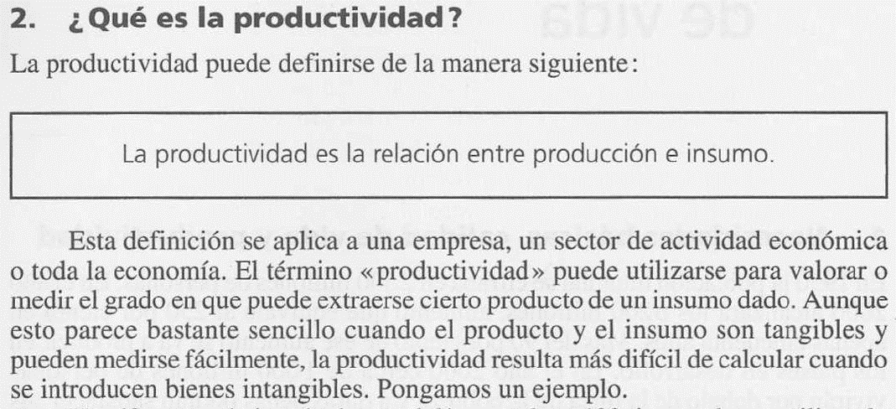

Un empleado, trabaja 8 horas al día, y empaca 250 rejillas de aire acondicionado, utilizando
una selladora manual.

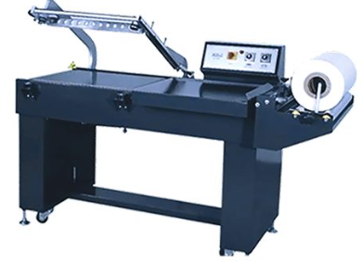
Un cambio en el método de trabajo, trae como resultado el empaque de 320 rejillas
por día, en las mismas 8 horas y con la misma selladora manual.

La productividad se calcula en función a las cajas empacadas:

 |  | Und. | Min/8h | Min/Und
Unidades método mejorado
Unidades método anterior
Unidades adicionales

Productividad = | X 100 |  | Diferencia en
 |  |  | Productividad

EFICIENCIA

En otros términos, la eficiencia se puede calcular en función al cumplimiento de un
estándar determinado en relación a la programación y el real producido.

Tiemp. disponible min (8horas x 60)
USP o tiempo estándar min/und
Unidades programadas empaque

Unidades reales empacadas

Eficiencia = | X 100 |  | Diferencia en
 |  |  | Eficiencia

CAPACIDAD REAL

Es el volumen de producción al cual podemos aspirar alcanzar, entonces es una potencialidad. También podemos enunciar capacidad, como una declaración de la tasa de producción y, por lo general, se mide como la salida (o resultado) del proceso en cuestión por unidad de tiempo, o sea una velocidad de producción.

TURNOS TRABAJO
DÍAS HÁBILES MES
NUMERO OPERARIOS
HORAS TUNO
% IMPRODUCTIVOS
% AUSENTISMOS
EFICIENCIA
TOTAL CAPACIDAD MINUTOS:

TOTAL CAPACIDAD UNIDADES:

